入力シート
メモリアルBシャツ注文書

必要事項をご記入の上、FAXまたはメールにてお申し込みください
 | FAX：03-3683-1593 |  |  |  |  |  |  |  |  |  |  | 受注期間：2020年12月25日～2021年3月25日
※受注を承りました際は、FAXまたはメールにてご連絡差し上げます。(ご注文から3日以内に返事のない場合は、お手数ですが電話にてお問い合わせ下さいますよう、お願い申し上げます。)
※見積もりとデザインを確認していただき、ご連絡を頂いた上で正式発注となります。正式発注後、納期は約１ヶ月必要となります。代引き手数料・送料はお客様ご負担となります。
※下記の項目をご記入の上、お申し込みください。
■お客様情報 |  |  | お申込日 |  |  | 2021 |  | 年 |  |  | 月 |  | 日 |  | 納品希望日 |  |  |  |  | 2021 |  | 年 |  | 月 | 日
代表者氏名 |  |  |  |  |  |  |  |  |  |  |  | 学校名・チーム名
ふりがな
 |  |  |  |  |  |  |  |  | 顧問or保護者

発送先詳細
住所〒 |  |  |  |  |  |  |  |  |  |  |  |  |  |  |  |  |  |  |  | TEL
 |  |  |  |  |  |  |  |  |  |  |  |  |  |  |  |  |  |  |  | FAX
 |  |  |  |  |  |  |  |  |  |  |  |  |  |  |  |  |  |  |  | 携帯
メールアドレス：
お支払方法 |  | 例)代金引換 |  |  |  |  |  |  |  |  |  |  | ※先振り込みか代金引換を選択してください。

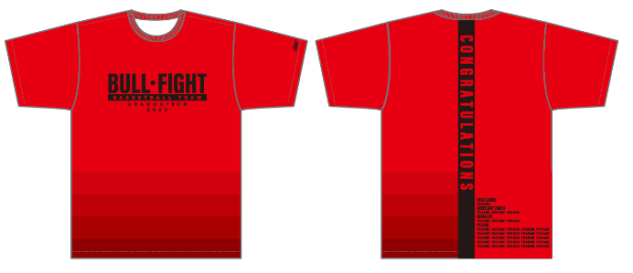
■STEP1 デザインタイプを決める |  |  |  |  |  |  |  |  |  |  |  |  |  | 品番：MBH20A
デザインタイプ |  |  | 例)MBH20A

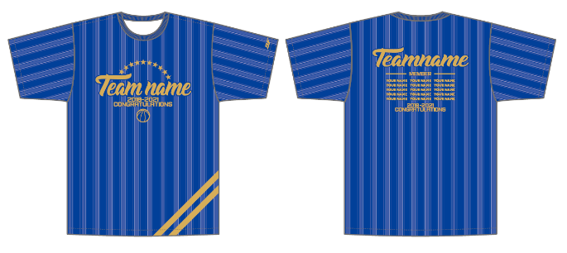
■STEP2 本体カラー・マークカラーを決める
※Step1で選択したデザインタイプの欄にカラーを記入してください |  |  |  |  |  |  |  |  |  |  |  |  |  | 品番：MBH20B
 |  | MBH20A |  |  |  |  |  | MBH20B
本体カラー |  | 例)103レッド |  |  |  |  |  | 例)106ブルー
 |  | 色を選択してください |  |  |  |  |  | 色を選択してください
マークカラー |  | 色を選択してください |  |  |  |  |  | 色を選択してください

■STEP3 年号を決める
ご希望の年号
■STEP4 チーム名と個人名をアルファベットでご記入ください
ﾁｰﾑ名ｽﾍﾟﾙ ﾃﾞｻﾞｲﾝに入れるﾁｰﾑ名をｱﾙﾌｧﾍﾞｯﾄでご記入ください。 |  |  |  |  |  |  |  |  |  | HEAD COACH |  |  |  |  | A.COACH |  |  |  |  |  | MANAGER |  |  | MANAGER

PLAYER

■ご注文内容 ※合計5枚以上からの受注となります。追加は1枚から承ります。 H:ネックポイントからの着丈 W:胸囲 単位(cm)
サイズ |  | SS |  |  | S |  | M |  | L |  | LL |  | 3L |  |  | 4L |  |  | 合計枚数 |  |  |  | 合計金額
サイズスペック |  | (H)65(W)51 |  |  | (H)67(W)53 |  | (H)69(W)55 |  | (H)71(W)57 |  | (H)73(W)59 |  | (H)75(W)61 |  |  | (H)75(W)61 |  |  | 0 |  |  |  | ¥0
枚数 |  | 0 |  |  | 0 |  | 0 |  | 0 |  | 0 |  | 0 |  |  | 0
 |  |  |  | 枚 |  | 枚 |  | 枚 |  | 枚 |  | 枚 |  |  | 枚 |  |  | 枚 |  |  |  | 枚
※1枚 \3,700 + 消費税 |  |  |  |  |  |  |  |  |  |  |  |  |  |  |  |  | ※合計金額は税抜きでご記入ください。

